resoluciones
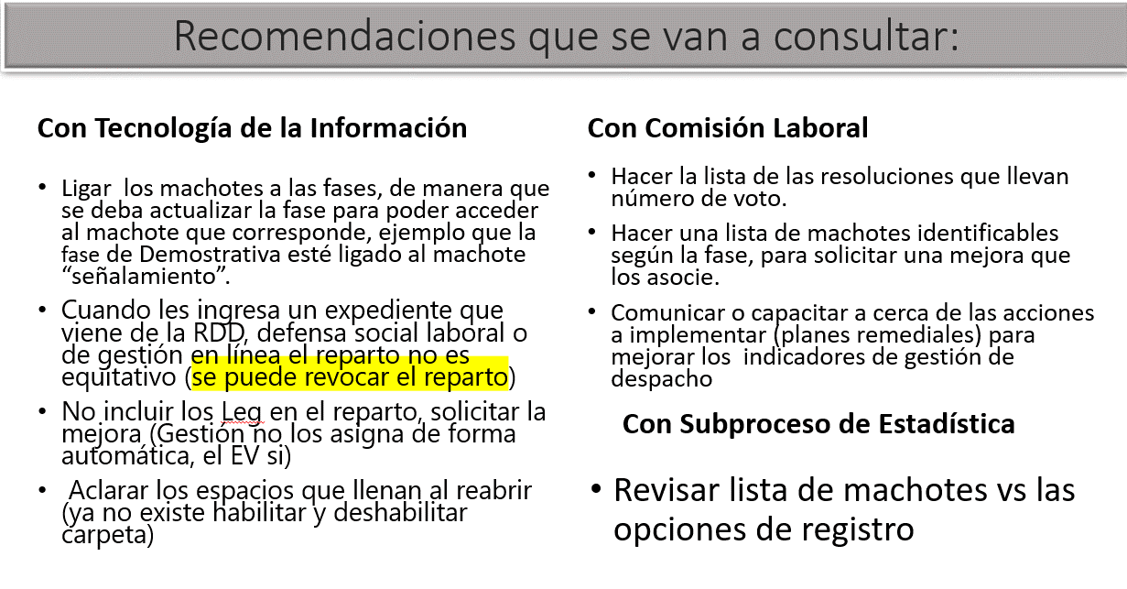
Tipo de Resolución | Tipo de Carpeta | Se incorpora en registro de resolución? | Resultados de Resolución | Termina la carpeta? | Motivo de término estadístico | lleva # de voto? | se incluye en pase a fallo? | Cuanta para la Cuota?
Sentencia anticipada | PRI | si | Con Lugar Sin Lugar Parcial con lugar | si | Sent Anticipada -Caducidad (Deserción), art 509 CT Sent Anticipada -Demanda Improponible. Art 508 CT Sent Anticipada -Prescripción, art 509 CT Sent Anticipada -Se allanara o no contestara, art 506 CT Sent Anticipada -En asuntos de puro derecho. Art 511 CT | sí | sí | sí
Sentencia de Homologación | PRI /LEG | si | Concilia | si | Sentencia homologatoria | sí | sí | sí
Sentencia en Principal-escrita (I instancia) | PRI | si | Con Lugar Sin Lugar Parcial con lugar | si | Sentencia dictada con audiencia Sentencia dictada sin audiencia (puro derecho) | sí | sí | sí
Sentencia en Principal-oral (I instancia) | PRI | si | Con Lugar Sin Lugar Parcial con lugar | si | Sentencia dictada con audiencia | sí | sí | sí
Sentencia de liquidación | LEG |  | Aprueba Imprueba | no | - | sí | no | no
Sentencia de incompetencia por territorio | PRI | si | Con Lugar | si | Incompetencia | sí | sí | sí
Sentencia de incompetencia por la materia | PRI | si | Con Lugar De oficio | si | Incompetencia | sí | sí | sí
Sentencia en Excepción | PRI/LEG/IP/ LMA/LMC | si | Con Lugar Sin Lugar Parcial con lugar Homologa | si | sentencia dictada | sí | sí | sí
Sentencia en Incidente | IP | si | Con Lugar Sin Lugar Parcial con lugar Homologa | si | sentencia dictada | sí | no | no
Sentencia en Tercerías | TRC | si | Con Lugar Sin Lugar Parcial con lugar Homologa | si | sentencia dictada | sí | no | no
Adición y Aclaración | PRI/LEG/IP/ LMA/LMC | si | Con lugar, Parcial con lugar, De oficio | no, la carpeta PRI ya está cerrada con la sentencia | - | si | no | no
Adición y Aclaración | PRI/LEG/IP/ LMA/LMC | no | Sin lugar | no, la carpeta PRI ya está cerrada con la sentencia | - | - | no | no
Auto final | IP/ TRC/ LMC | si | Acoge Concilia | si | sentencia dictada, auto dictado | sí | no | no
Auto final medida cautelar ante causam | PRI | si | Acoge Rechaza | si |  | sí | sí | sí
Providencias | PRI | no | - | - | - | - | - | -

